Solicitud gráfica
 | Área: | Matemáticas |  |  | Fecha:
 | Grado: | 8 |  |  | 2016-03-06
 | Título del tema: | Clasifica poliedros cóncavos y poliedros convexos |  |  | ¿Cuaderno de estudio o recurso? | Recurso
 | Editor: | Josué Malagón |  |  | Motor del recurso | M10B

 | Código guión o recurso: | MA_08_10_CO_REC80 | ← Para determinar este código, visite la hoja de Ayuda
 |  |  |  |  | ESPECIFICACIÓN DE ARCHIVOS A ENTREGAR
Núm. | Archivo Shutterstock o ruta en web | Imagen para: | Tipo | Ubicación de la imagen en el recurso M10B | Nombre imagen SMALL | Tamaño imagen SMALL | Nombre imagen ZOOM | Tamaño imagen ZOOM | Descripción | Observaciones
IMG01 | Descripcion | Recurso M10B | Ilustración | Contenido | MA_08_10_CO_REC80_IMG01.png | 273 x 51 px |  |  | 
IMG02 | Descripcion | Recurso M10B | Ilustración | Contenido | MA_08_10_CO_REC80_IMG02.png | 273 x 51 px |  |  | 
IMG03 | Descripcion | Recurso M10B | Ilustración | Contenido | MA_08_10_CO_REC80_IMG03.png | 273 x 51 px |  |  | 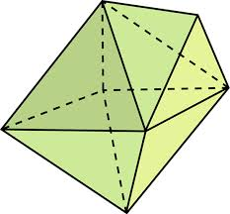 | Tomado de Google. Reelaborar imagen
IMG04 | Descripcion | Recurso M10B | Ilustración | Contenido | MA_08_10_CO_REC80_IMG04.png | 273 x 51 px |  |  | 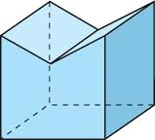 | Tomado de Google. Reelaborar imagen
IMG05 | Descripcion | Recurso M10B | Ilustración | Contenido | MA_08_10_CO_REC80_IMG05.png | 273 x 51 px |  |  | 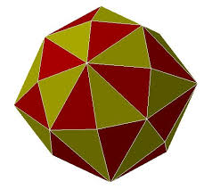 | Tomado de Google. Reelaborar image
IMG06 | Descripcion | Recurso M10B | Ilustración | Contenido | MA_08_10_CO_REC80_IMG06.png | 273 x 51 px |  |  | 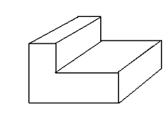 | Tomado de Google. Reelaborar image

